Hoja1
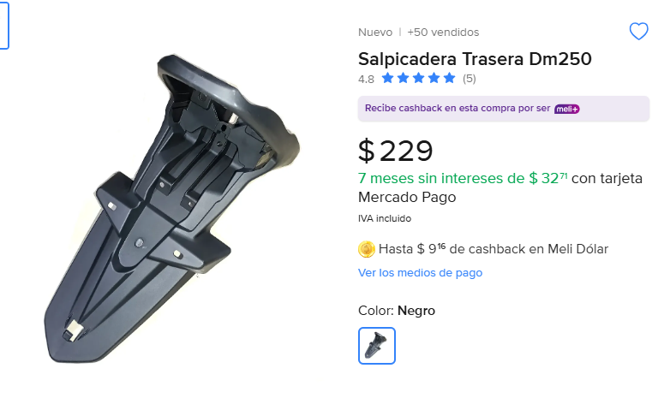
Cantidad | Importa | Llego bien
 |  |  |  | Total
2 | 458 | 916 | SI LLEGO COMPLETO | 7546 | Cigüeñal que pidio daniel
 |  | 0 |  |  | Cigüeñal completo italika 250z
 |  | 0 |  |  | 782
 |  | 0
 |  | 0
 |  | 0
 |  | 0
 |  | 0
 |  | 0
 |  | 0
 |  | 0
 |  | 0
 |  | 0
 |  | 0
 |  | 0
 |  | 0
 |  | 0
 |  | 0
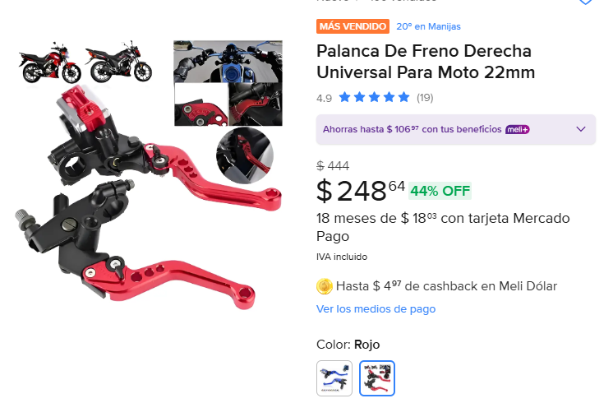
 |  | 0
2 | 248 | 496 | SI LLEGO COMPLETO
 |  | 0
 |  | 0
 |  | 0
 |  | 0
 |  | 0
 |  | 0
 |  | 0
 |  | 0
 |  | 0
 |  | 0
 |  | 0
 |  | 0
 |  | 0
 |  | 0
 |  | 0
 |  | 0
 |  | 0
 |  | 0
 |  | 0
 |  | 0

 |  | 0
2 | 257 | 514 | SI LLEGO COMPELTO
 |  | 0
 |  | 0
 |  | 0
 |  | 0
 |  | 0
 |  | 0
 |  | 0
 |  | 0
 |  | 0
 |  | 0
 |  | 0
 |  | 0
 |  | 0
 |  | 0
 |  | 0
 |  | 0
 |  | 0
 |  | 0
 |  | 0

 |  | 0
2 | 253 | 506 | SI LLEGO COMPLETO
 |  | 0
 |  | 0
 |  | 0
 |  | 0
 |  | 0
 |  | 0
 |  | 0
 |  | 0
 |  | 0
 |  | 0
 |  | 0
 |  | 0
 |  | 0
 |  | 0
 |  | 0
 |  | 0
 |  | 0
 |  | 0
 |  | 0
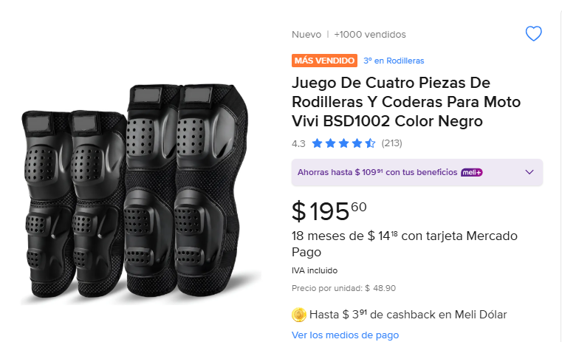
2 | 195 | 390 | SI LLEGO COMPLETO
 |  | 0
 |  | 0
 |  | 0
 |  | 0
 |  | 0
 |  | 0
 |  | 0
 |  | 0
 |  | 0
 |  | 0
 |  | 0
 |  | 0
 |  | 0
 |  | 0
 |  | 0
 |  | 0
 |  | 0
 |  | 0
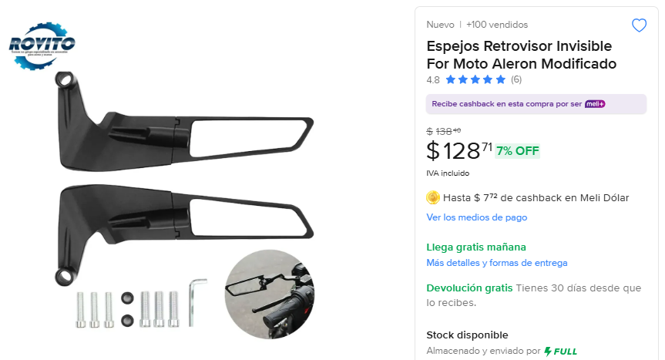
 |  | 0
3 | 128 | 384 | SI LLEGO COMPLETO
 |  | 0
 |  | 0
 |  | 0
 |  | 0
 |  | 0
 |  | 0
 |  | 0
 |  | 0
 |  | 0
 |  | 0
 |  | 0
 |  | 0
 |  | 0
 |  | 0
 |  | 0
 |  | 0
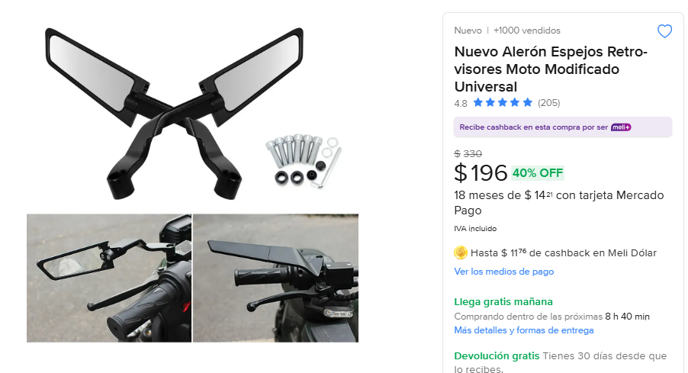
 |  | 0
3 | 196 | 588 | SI LLEGO COMPLETO
 |  | 0
 |  | 0
 |  | 0
 |  | 0
 |  | 0
 |  | 0
 |  | 0
 |  | 0
 |  | 0
 |  | 0
 |  | 0
 |  | 0
 |  | 0
 |  | 0
 |  | 0
 |  | 0

 |  | 0
3 | 178 | 534 | SI LLEGO COMPLETO
 |  | 0
 |  | 0
 |  | 0
 |  | 0
 |  | 0
 |  | 0
 |  | 0
 |  | 0
 |  | 0
 |  | 0
 |  | 0
 |  | 0
 |  | 0
 |  | 0
 |  | 0

177 | 3 | 531 | SI LLEGO COMPLETO
 |  | 0
Negro
Azul
Rojo
 |  | 0
 |  | 0
 |  | 0
 |  | 0
 |  | 0
 |  | 0
 |  | 0
 |  | 0
 |  | 0
 |  | 0
 |  | 0
 |  | 0
 |  | 0
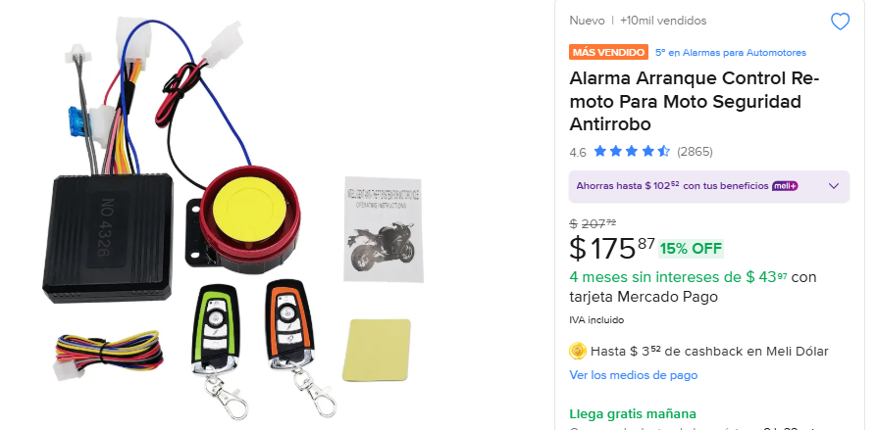
 |  | 0
3 | 175 | 525 | SI LLEGO COMPLETO
 |  | 0
 |  | 0
 |  | 0
 |  | 0
 |  | 0
 |  | 0
 |  | 0
 |  | 0
 |  | 0
 |  | 0
 |  | 0
 |  | 0
 |  | 0
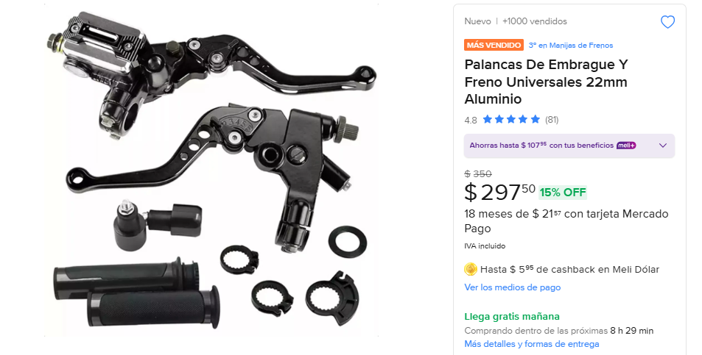
 |  | 0
2 | 297.5 | 595 | SI LLEGO COMPLETO
 |  | 0

Azul
Negra
 |  | 0
 |  | 0
 |  | 0
 |  | 0
 |  | 0
 |  | 0
 |  | 0
 |  | 0
 |  | 0
 |  | 0
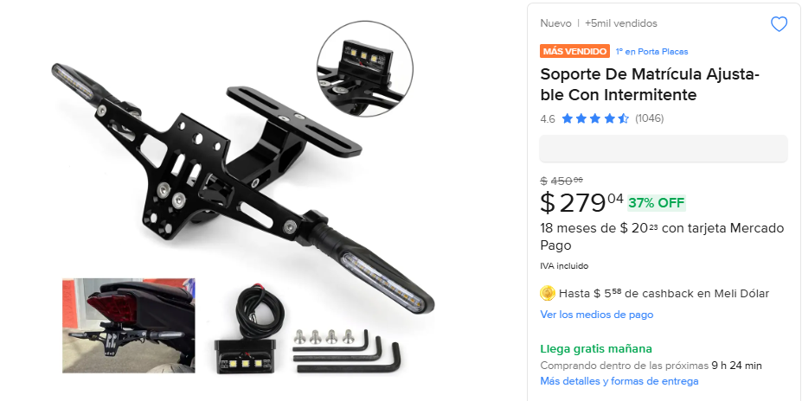
 |  | 0
1 | 279 | 279 | LA VA A TRAER EL JEFE LUIS CUANDO VENGA A TETELA
 |  | 0
 |  | 0
 |  | 0
 |  | 0
 |  | 0
 |  | 0
 |  | 0
 |  | 0
 |  | 0
 |  | 0
 |  | 0
 |  | 0
 |  | 0
 |  | 0

 |  | 0
2 | 95 | 190 | SI LLEGO COMPLETO
 |  | 0
Rojo
 |  | 0
 |  | 0
 |  | 0
 |  | 0
 |  | 0
 |  | 0
 |  | 0
 |  | 0
 |  | 0
 |  | 0
 |  | 0
 |  | 0

 |  | 0
4 | 79 | 316 | SI LLEGO COMPLETO
 |  | 0
 |  | 0
 |  | 0
 |  | 0
 |  | 0
 |  | 0
 |  | 0
 |  | 0
 |  | 0
 |  | 0
 |  | 0
 |  | 0
 |  | 0
 |  | 0
 |  | 0
 |  | 0
 |  | 0
 |  | 0
 |  | 0
 |  | 0
 |  | 0
 |  | 0
 |  | 0
 |  | 0
 |  | 0
 |  | 0
 |  | 0
 |  | 0
 |  | 0
 |  | 0
 |  | 0
 |  | 0
 |  | 0
 |  | 0
 |  | 0
 |  | 0
 |  | 0
 |  | 0
 |  | 0
 |  | 0
 |  | 0
 |  | 0
 |  | 0
 |  | 0
 |  | 0
 |  | 0
 |  | 0
 |  | 0
 |  | 0
 |  | 0
 |  | 0
 |  | 0
 |  | 0
 |  | 0
 |  | 0
 |  | 0
 |  | 0
 |  | 0
 |  | 0
 |  | 0
 |  | 0
 |  | 0
 |  | 0
 |  | 0
 |  | 0
 |  | 0
 |  | 0
 |  | 0
 |  | 0
 |  | 0
 |  | 0
 |  | 0
 |  | 0
 |  | 0
 |  | 0
 |  | 0
 |  | 0
 |  | 0
 |  | 0
 |  | 0
 |  | 0
 |  | 0
 |  | 0
 |  | 0
 |  | 0
 |  | 0
 |  | 0
 |  | 0
 |  | 0
 |  | 0
 |  | 0
 |  | 0
 |  | 0
 |  | 0
 |  | 0
 |  | 0
 |  | 0
 |  | 0
 |  | 0
 |  | 0
 |  | 0
 |  | 0
 |  | 0
 |  | 0
 |  | 0
 |  | 0
 |  | 0
 |  | 0
 |  | 0
 |  | 0
 |  | 0
 |  | 0
 |  | 0
 |  | 0
 |  | 0
 |  | 0
 |  | 0
 |  | 0
 |  | 0
 |  | 0
 |  | 0
 |  | 0
 |  | 0
 |  | 0
 |  | 0
 |  | 0
 |  | 0
 |  | 0
 |  | 0
 |  | 0
 |  | 0
 |  | 0
 |  | 0
 |  | 0
 |  | 0
 |  | 0
 |  | 0
 |  | 0
 |  | 0
 |  | 0
 |  | 0
 |  | 0
 |  | 0
 |  | 0
 |  | 0
 |  | 0
 |  | 0
 |  | 0
 |  | 0
 |  | 0
 |  | 0
 |  | 0
 |  | 0
 |  | 0
 |  | 0
 |  | 0
 |  | 0
 |  | 0
 |  | 0
 |  | 0
 |  | 0
 |  | 0
 |  | 0
 |  | 0
 |  | 0
 |  | 0
 |  | 0
 |  | 0
 |  | 0
 |  | 0
 |  | 0
 |  | 0
 |  | 0
 |  | 0
 |  | 0
 |  | 0
 |  | 0
 |  | 0
 |  | 0
 |  | 0
 |  | 0
 |  | 0
 |  | 0
 |  | 0
 |  | 0
 |  | 0
 |  | 0
 |  | 0
 |  | 0
 |  | 0
 |  | 0
 |  | 0
 |  | 0
 |  | 0
 |  | 0
 |  | 0
 |  | 0
 |  | 0
 |  | 0
 |  | 0
 |  | 0
 |  | 0
 |  | 0
 |  | 0
 |  | 0
 |  | 0
 |  | 0
 |  | 0
 |  | 0
 |  | 0
 |  | 0
 |  | 0
 |  | 0
 |  | 0
 |  | 0
 |  | 0
 |  | 0
 |  | 0
 |  | 0
 |  | 0
 |  | 0
 |  | 0
 |  | 0
 |  | 0
 |  | 0
 |  | 0
 |  | 0
 |  | 0
 |  | 0
 |  | 0
 |  | 0
 |  | 0
 |  | 0
 |  | 0
 |  | 0
 |  | 0
 |  | 0
 |  | 0
 |  | 0
 |  | 0
 |  | 0
 |  | 0
 |  | 0
 |  | 0
 |  | 0
 |  | 0
 |  | 0
 |  | 0
 |  | 0
 |  | 0
 |  | 0
 |  | 0
 |  | 0
 |  | 0
 |  | 0
 |  | 0
 |  | 0
 |  | 0
 |  | 0
 |  | 0
 |  | 0
 |  | 0
 |  | 0
 |  | 0
 |  | 0
 |  | 0
 |  | 0
 |  | 0
 |  | 0
 |  | 0
 |  | 0
 |  | 0
 |  | 0
 |  | 0
 |  | 0
 |  | 0
 |  | 0
 |  | 0
 |  | 0
 |  | 0
 |  | 0
 |  | 0
 |  | 0
 |  | 0
 |  | 0
 |  | 0
 |  | 0
 |  | 0
 |  | 0
 |  | 0
 |  | 0
 |  | 0
 |  | 0
 |  | 0
 |  | 0
 |  | 0
 |  | 0
 |  | 0
 |  | 0
 |  | 0
 |  | 0
 |  | 0
 |  | 0
 |  | 0
 |  | 0
 |  | 0
 |  | 0
 |  | 0
 |  | 0
 |  | 0
 |  | 0
 |  | 0
 |  | 0
 |  | 0
 |  | 0
 |  | 0
 |  | 0
 |  | 0
 |  | 0
 |  | 0
 |  | 0
 |  | 0
 |  | 0
 |  | 0
 |  | 0
 |  | 0
 |  | 0
 |  | 0
 |  | 0
 |  | 0
 |  | 0
 |  | 0
 |  | 0
 |  | 0
 |  | 0
 |  | 0
 |  | 0
 |  | 0
 |  | 0
 |  | 0
 |  | 0
 |  | 0
 |  | 0
 |  | 0
 |  | 0
 |  | 0
 |  | 0
 |  | 0
 |  | 0
 |  | 0
 |  | 0
 |  | 0
 |  | 0
 |  | 0
 |  | 0
 |  | 0
 |  | 0
 |  | 0
 |  | 0
 |  | 0
 |  | 0
 |  | 0
 |  | 0
 |  | 0
 |  | 0
 |  | 0
 |  | 0
 |  | 0
 |  | 0
 |  | 0
 |  | 0
 |  | 0
 |  | 0
 |  | 0
 |  | 0
 |  | 0
 |  | 0
 |  | 0
 |  | 0
 |  | 0
 |  | 0
 |  | 0
 |  | 0
 |  | 0
 |  | 0
 |  | 0
 |  | 0
 |  | 0
 |  | 0
 |  | 0
 |  | 0
 |  | 0
 |  | 0
 |  | 0
 |  | 0
 |  | 0
 |  | 0
 |  | 0
 |  | 0
 |  | 0
 |  | 0
 |  | 0
 |  | 0
 |  | 0
 |  | 0
 |  | 0
 |  | 0
 |  | 0
 |  | 0
 |  | 0
 |  | 0
 |  | 0
 |  | 0
 |  | 0
 |  | 0
 |  | 0
 |  | 0
 |  | 0
 |  | 0
 |  | 0
 |  | 0
 |  | 0
 |  | 0
 |  | 0
 |  | 0
 |  | 0
 |  | 0
 |  | 0
 |  | 0
 |  | 0
 |  | 0
 |  | 0
 |  | 0
 |  | 0
 |  | 0
 |  | 0
 |  | 0
 |  | 0
 |  | 0
 |  | 0
 |  | 0
 |  | 0
 |  | 0
 |  | 0
 |  | 0
 |  | 0
 |  | 0
 |  | 0
 |  | 0
 |  | 0
 |  | 0
 |  | 0
 |  | 0
 |  | 0
 |  | 0
 |  | 0
 |  | 0
 |  | 0
 |  | 0
 |  | 0
 |  | 0
 |  | 0
 |  | 0
 |  | 0
 |  | 0
 |  | 0
 |  | 0
 |  | 0
 |  | 0
 |  | 0
 |  | 0
 |  | 0
 |  | 0
 |  | 0
 |  | 0
 |  | 0
 |  | 0
 |  | 0
 |  | 0
 |  | 0
 |  | 0
 |  | 0
 |  | 0
 |  | 0
 |  | 0
 |  | 0
 |  | 0
 |  | 0
 |  | 0
 |  | 0
 |  | 0
 |  | 0
 |  | 0
 |  | 0
 |  | 0
 |  | 0
 |  | 0
 |  | 0
 |  | 0
 |  | 0
 |  | 0
 |  | 0
 |  | 0
 |  | 0
 |  | 0
 |  | 0
 |  | 0
 |  | 0
 |  | 0
 |  | 0
 |  | 0
 |  | 0
 |  | 0
 |  | 0
 |  | 0
 |  | 0
 |  | 0
 |  | 0
 |  | 0
 |  | 0
 |  | 0
 |  | 0
 |  | 0
 |  | 0
 |  | 0
 |  | 0
 |  | 0
 |  | 0
 |  | 0
 |  | 0
 |  | 0
 |  | 0
 |  | 0
 |  | 0
 |  | 0
 |  | 0
 |  | 0
 |  | 0
 |  | 0
 |  | 0
 |  | 0
 |  | 0
 |  | 0
 |  | 0
 |  | 0
 |  | 0
 |  | 0
 |  | 0
 |  | 0
 |  | 0
 |  | 0
 |  | 0
 |  | 0
 |  | 0
 |  | 0
 |  | 0
 |  | 0
 |  | 0
 |  | 0
 |  | 0
 |  | 0
 |  | 0
 |  | 0
 |  | 0
 |  | 0
 |  | 0
 |  | 0
 |  | 0
 |  | 0
 |  | 0
 |  | 0
 |  | 0
 |  | 0
 |  | 0
 |  | 0
 |  | 0
 |  | 0
 |  | 0
 |  | 0
 |  | 0
 |  | 0
 |  | 0
 |  | 0
 |  | 0
 |  | 0
 |  | 0
 |  | 0
 |  | 0
 |  | 0
 |  | 0
 |  | 0
 |  | 0
 |  | 0
 |  | 0
 |  | 0
 |  | 0
 |  | 0
 |  | 0
 |  | 0
 |  | 0
 |  | 0
 |  | 0
 |  | 0
 |  | 0
 |  | 0
 |  | 0
 |  | 0
 |  | 0
 |  | 0
 |  | 0
 |  | 0
 |  | 0

